informacje
Mieszanka paszowa uzupełniająca o zwiększonej zawartości witamin i składników mineralnych

 | Grupa zwierząt: | Bydło młode

Skład mieszanki | Forma: | Granulat
Ziele cykorii (8%)
Ziele tymianku (8%) | Termin ważności: | 24 miesiące
Ziele karczocha (5%)
Ziele krwawnika (5%) | Dawkowanie: | 4% do paszy typu CJ
Ziele dziurawca (3%)
Ziele pokrzywy (8%) | Zalety stosowania:
Ziele rdestu ptasiego (10%) | - Zapewnia prawidłowy rozwój cieląt
Ziele skrzypu (5%)
Liśc babki (5%) | - Poprawia kondycję zwierząt
Liść melisy (5%)
Wytłoki z wiesiołka (10%) | - Wpływa na lepsze wykorzystanie paszy
Wytłoki z czarnuszki (8%)
Wytłoki z pigwowca(5%) | - Poprawia smakowitość pasz
Wytłoki z papryki ostrej (3%)
Wytłoki z papryki słodkiej (7%) | - Uzupełnia niedobory składników mineralnych w organizmie
Wytłoki z Inu (5%)

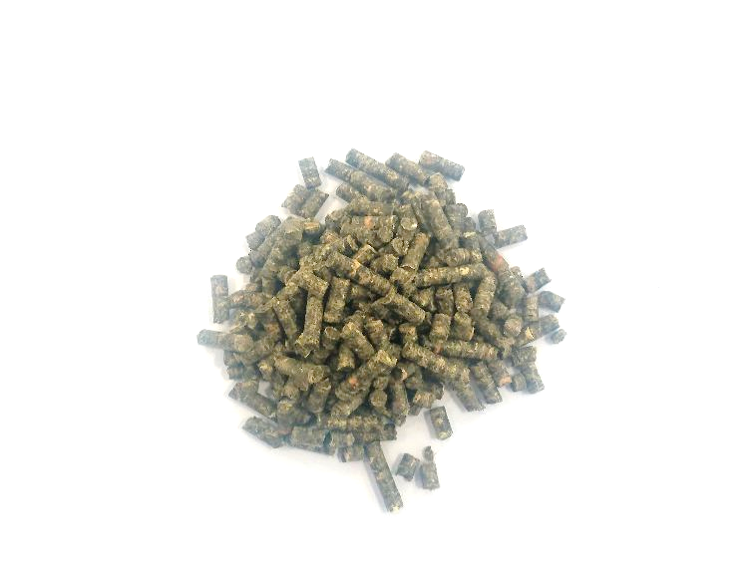
 | 8% | 8
Ziele tymianku (8%) | 8% | 8
Ziele karczocha (5%) | 5% | 5
Ziele krwawnika (5%) | 5% | 5
Ziele dziurawca (3%) | 3% | 3
Ziele pokrzywy (8%) | 8% | 8
Ziele rdestu ptasiego (10%) | 10% | 10
Ziele skrzypu (5%) | 5% | 5
Liśc babki (5%) | 5% | 5
Liść melisy (5%) | 5% | 5
Wytłoki z wiesiołka (10%) | 10% | 10
Wytłoki z czarnuszki (8%) | 8% | 8
Wytłoki z pigwowca(5%) | 5% | 5
Wytłoki z papryki ostrej (3%) | 3% | 3
Wytłoki z papryki słodkiej (7%) | 7% | 7
Wytłoki z Inu (5%) | 5% | 5

Drukuj
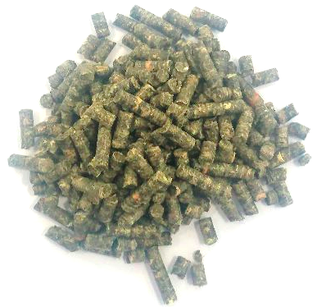
 | Numer zamówienia: | 1234
 | ID klienta: | 000001
 | Data przygotowania: | 2000-01-01
 | Data przydatności: | 2001-12-21
 | Ilość mieszanki (kg): | 100.00

Mieszanka paszowa uzupełniająca o zwiększonej zawartości witamin i składników mineralnych

 | Skład mieszanki
Ziele cykorii (8%) |  |  | 8 | kg
Ziele tymianku (8%) |  |  | 8 | kg
Ziele karczocha (5%) |  |  | 5 | kg
Ziele krwawnika (5%) |  |  | 5 | kg
Ziele dziurawca (3%) |  |  | 3 | kg
Ziele pokrzywy (8%) |  |  | 8 | kg
Ziele rdestu ptasiego (10%) |  |  | 10 | kg
Ziele skrzypu (5%) |  |  | 5 | kg
Liśc babki (5%) |  |  | 5 | kg
Liść melisy (5%) |  |  | 5 | kg
Wytłoki z wiesiołka (10%) |  |  | 10 | kg
Wytłoki z czarnuszki (8%) |  |  | 8 | kg
Wytłoki z pigwowca(5%) |  |  | 5 | kg
Wytłoki z papryki ostrej (3%) |  |  | 3 | kg
Wytłoki z papryki słodkiej (7%) |  |  | 7 | kg
Wytłoki z Inu (5%) |  |  | 5 | kg

